Detalhamento_Avarias
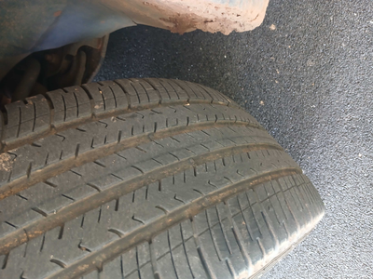
Detalhamento da Cobrança

Cliente | xxxx
Contrato: | xxxx

Placa: | SHJ8A93 |  | VALOR TOTAL
Modelo: | COMMANDER LIMITED 7L 1.3 16V TURBO 270 FLEX 4P C/AR - AUTOMÁTICO |  | R$135.00
Cor: | CINZA GRANITE COM TETO PRETO

1 | Troca jogo de calotas | Valor | R$135.00

